Лист1
ID | Priority | Severity | Module | Summary | Environment | Steps to Reproduce | Actual Result | Expected Result | Attachments
1-F | Highest | Critical | Main page | Форма не работает при вводе значений больше 9 знаков | Chrome 105.0.5195.127 (Официальная сборка), (64 бит); https://playground.learnqa.ru/puzzle/triangle | 1. Нажать ЛКМ в поле "Сторона А" и ввести значение 123456789 2. Нажать ЛКМ в поле "Сторона В" и ввести значение 234567891 3. Нажать ЛКМ в поле "Сторона С" и ввести значение 358024679 4. Нажать ЛКМ кнопку "Показать" | Форма не производит рассчет треугольника при вводе 9-ти значных целых чисел. Появляется надпись: "Числа слишком большие. Вы ввели: A: 123456789; B: 234567891; C: 358024679" и не появляется картинка тупоугольного тереугольника | 1. Отобразилось число 123456789 в поле А 2. Отобразилось значение 234567891 в поле В 3. Отобразилось значение 358024679 в поле С 4. Появилась картинка "Это тупоугольный треугольник" Вы ввели: А:123456789; В:234567891; С: 358024679 | 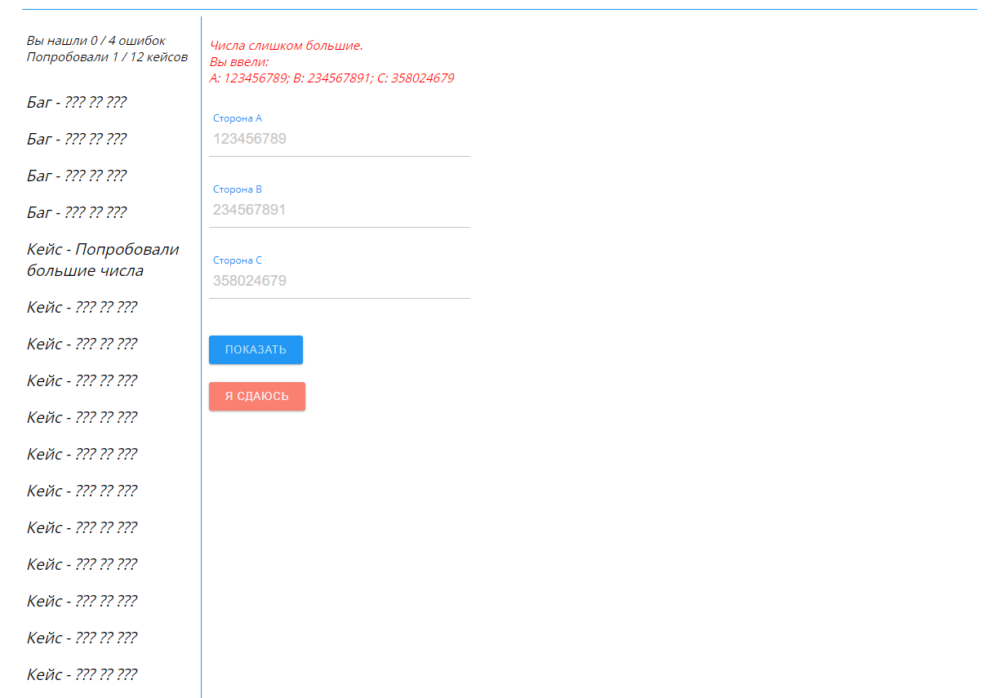
2-F | Highest | Critical | Main page | Форма не работает при вводе нецелых чисел | Chrome 105.0.5195.127 (Официальная сборка), (64 бит); https://playground.learnqa.ru/puzzle/triangle | 1. Нажать ЛКМ в поле "Сторона А" и ввести значение 18,35 2. Нажать ЛКМ в поле "Сторона В" и ввести значение 7,5 3. Нажать ЛКМ в поле "Сторона С" и ввести значение 19 4. Нажать ЛКМ кнопку "Показать" | Форма не производить рассчет треугольника при вводе десятичных значений. Появляется надпись: "Это НЕ треугольник. Вы ввели: A: 18.35; B: 7.5; C: 19" и не появляется картинка остроугольного треугольника тереугольника | 1. Отобразилось число 18.35 в поле А 2. Отобразилось значение 7.5 в поле В 3. Отобразилось значение 19 в поле С 4.Появилась картинка "Это Остроугольный треугольник" Вы ввели: А:18.35; В:7.5; С: 19 | 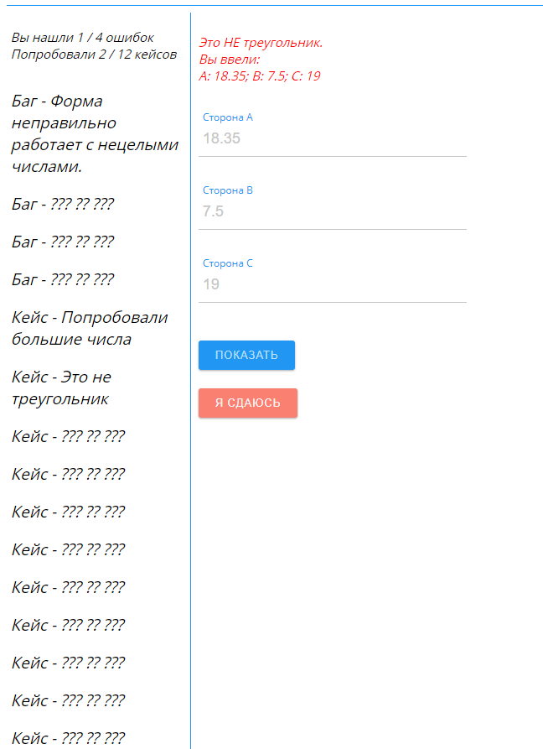
3-F | High | Medium | Main page | Форма производит расчет при вводе всех нулевых значений | Chrome 105.0.5195.127 (Официальная сборка), (64 бит); https://playground.learnqa.ru/puzzle/triangle | 1. Нажать ЛКМ в поле "Сторона А" и ввести значение 0 2. Нажать ЛКМ в поле "Сторона В" и ввести значение 0 3. Нажать ЛКМ в поле "Сторона С" и ввести значение 0 4. Нажать ЛКМ кнопку "Показать" | Форма производит расчет при вводе всех нулевых значений. Появляется сообщение: "Это равносторонний треугольник. Вы ввели: А:0; В: 0; С:0" и картинка равностороннего треугольника | 1. Отобразилось число 0 в поле А 2. Отобразилось значение 0 в поле В 3. Отобразилось значение 0 в поле С 4.Появилась картинка "Треугольник не существует" Вы ввели: А:0; В:0; С: 0 | 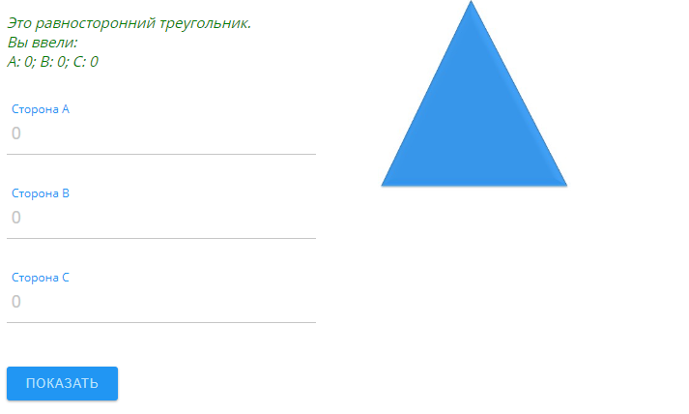
4-F | Medium | Medium | Main page | Форма не валидирует поле С | Chrome 105.0.5195.127 (Официальная сборка), (64 бит); https://playground.learnqa.ru/puzzle/triangle | 1.Нажать ЛКМ в поле "Сторона А" и ввести значение 20 2.Нажать ЛКМ в поле "Сторона В" и ввести значение30 3.Поле С оставить пустым 4. Нажать ЛКМ кнопку "Показать" | Форма не выдает сообщение:"Задайте все стороны", а выдает сообщение: "Это НЕ треугольник. Вы ввели: A: 20; B: 30; C:" при отсутствии значения в поле С | 1. Отобразилось число 20 в поле А 2. Отобразилось значение 30 в поле В 3. Поле С пустое 4.Появилась надпись "Задайте все стороны" | 